Evidencias Google
Costos de Google Cloud (300 créditos gratis)

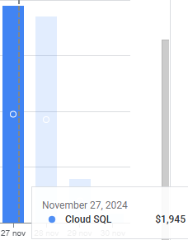
Costo x día de SQL

